关系图
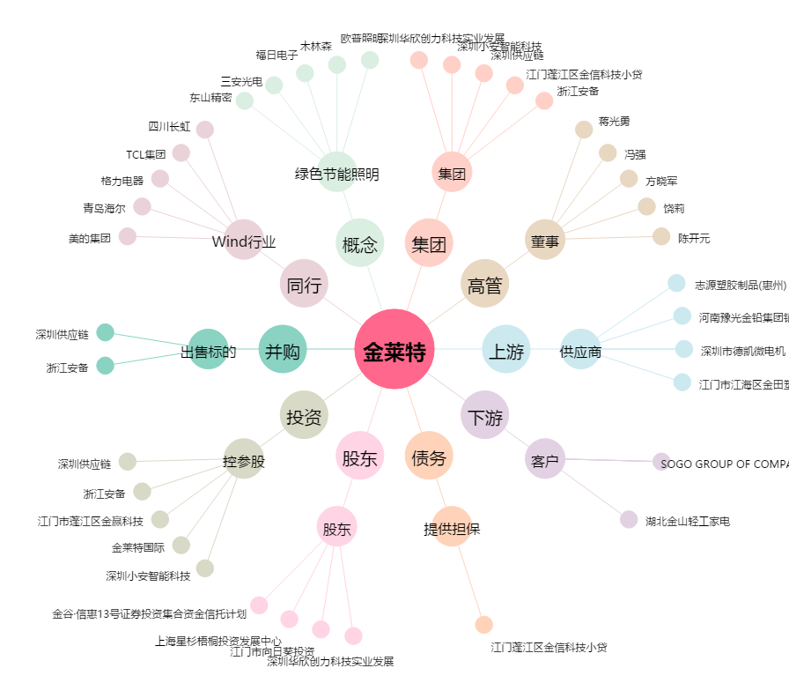
金莱特[002723.SZ] - 关系概览图

